Accueil
Gestion des risques de sinistre
Outil de saisie et d’analyse de données à l’intention du milieu municipal
Version 2.0

Démarche
Devant la fréquence et l’intensité grandissantes des aléas, l’accroissement des vulnérabilités et l’augmentation des sinistres qui touchent les collectivités, les organismes municipaux ont tout intérêt à assurer une prise en compte constante, systématique et rigoureuse des risques de sinistre présents sur leurs territoires. Dans cet esprit, et en considérant notamment les conséquences actuelles et futures des changements climatiques, il est judicieux pour les instances municipales de placer la réduction des risques au centre de leurs actions en vue d’accroître la protection des personnes, des biens et du milieu. La mise en place de la démarche de gestion des risques préconisée à cet égard par le ministère de la Sécurité publique (MSP) s’inscrit comme un moyen efficace et éprouvé d’atteindre ces objectifs. Cette démarche est soutenue par un processus, à la fois dynamique et continu, qui comporte les cinq étapes suivantes :
Figure 1 : Le processus de gestion des risques
Actions à mettre en place pour effectuer la démarche de gestion des risques
Les cinq étapes du processus de gestion des risques peuvent être accomplies en effectuant les 12 actions énoncées ci-dessous.
Étapes 1 et 2 : Leadership, communication et consultation/établissement du contexte
ACTION 1 - Constituer un comité de gestion des risques
ACTION 2 - Établir le contexte interne, externe et celui associé à la gestion des risques
ACTION 3 - Élaborer une stratégie de communication et de consultation
ACTION 4 - Déterminer des critères d'évaluation des risques
Étape 3 : Appréciation des risques
ACTION 5 - Caractériser le milieu
ACTION 6 - Identifier et caractériser les aléas potentiels
ACTION 7 - Établir le profil de vulnérabilité
ACTION 8 - Déterminer les risques considérés
ACTION 9 - Identifier et évaluer les mesures de contrôle existantes
ACTION 10 - Estimer les probabilités d’occurrence des aléas, leurs conséquences potentielles et le niveau de risque
ACTION 11 - Examiner les résultats de l’analyse des risques et déterminer ceux nécessitant un traitement, par ordre de priorité
Étape 4 : Traitement des risques
ACTION 12 - Identifier, évaluer et sélectionner les mesures de traitement des risques et planifier leur mise en œuvre
Étape 5 : Suivi et révision
Comme l’illustre la figure 1 ci-dessus, le suivi et la révision des actions menées doivent être effectués à chaque étape du processus de gestion des risques ainsi qu’à la suite de l’application de mesures de traitement des risques. C'est pourquoi aucune action particulière n’est prévue pour terminer cette étape de la démarche. Il demeure toutefois important, dès le l’amorce des travaux, de prévoir des mécanismes qui permettront de suivre et de réviser, au fil des années, les actions menées. L’un des mécanismes pouvant notamment être instauré est de confier, au comité de gestion des risques, le mandat d’assurer le suivi et la révision du processus.
Le suivi et la révision du processus permettront, entre autres :
- de suivre l’évolution des risques au fil des années et d’alimenter la répétition du cycle de gestion des risques;
- d’apporter les modifications nécessaires en fonction, notamment, des nouvelles connaissances ou données acquises sur un ou plusieurs risques;
- de modifier le processus selon l’évaluation de l’état d’avancement de la mise en œuvre des mesures de traitement des risques adoptées ou selon l’efficacité de celles-ci par rapport aux cibles poursuivies.
Démarche de gestion des risques de sinistre

2.
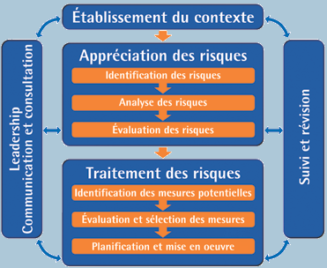
Notez bien : Le processus préconisé par le MSP est directement inspiré d’une norme australienne et néo-zélandaise reconnue mondialement. Cette reconnaissance s’est d’ailleurs matérialisée officiellement en février 2010 avec l’adoption de la norme CAN/CSA ISO 31 000 qui reproduit l'essentiel du processus initialement conçu par les Australiens et les Néo-Zélandais. Pour de plus amples renseignements, consultez le document Gestion des risques en sécurité civile disponible sur Quebec.ca.

3.
1.
5.

4.

Consignes
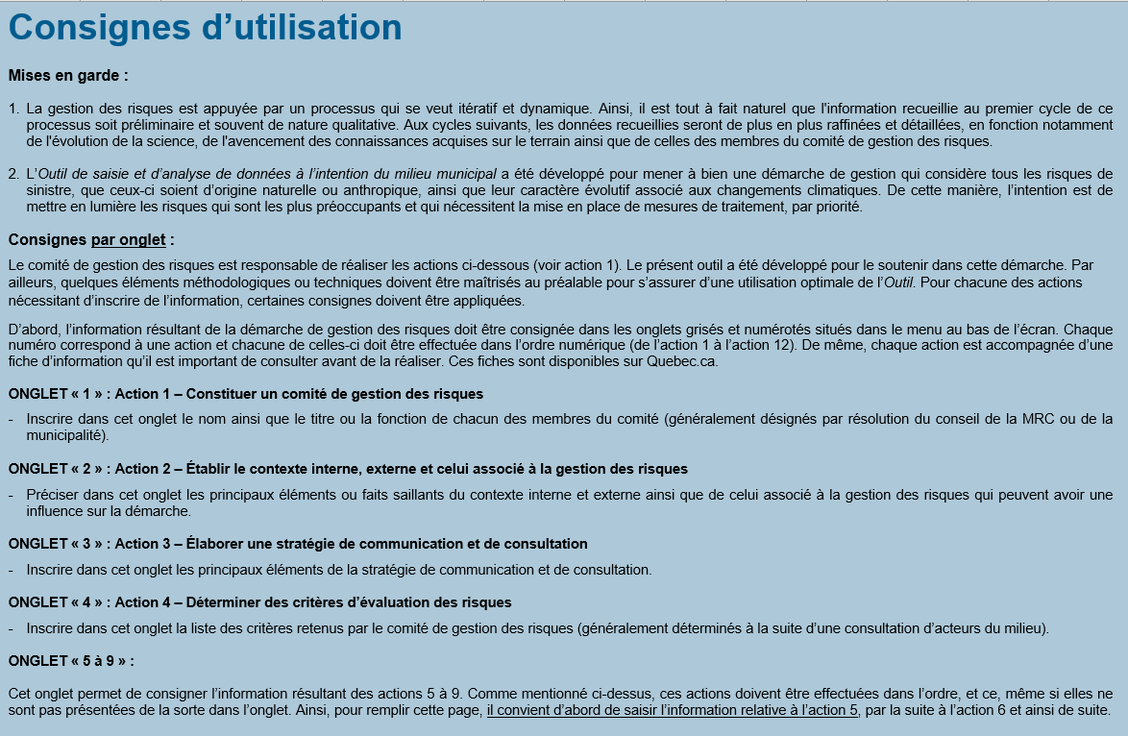
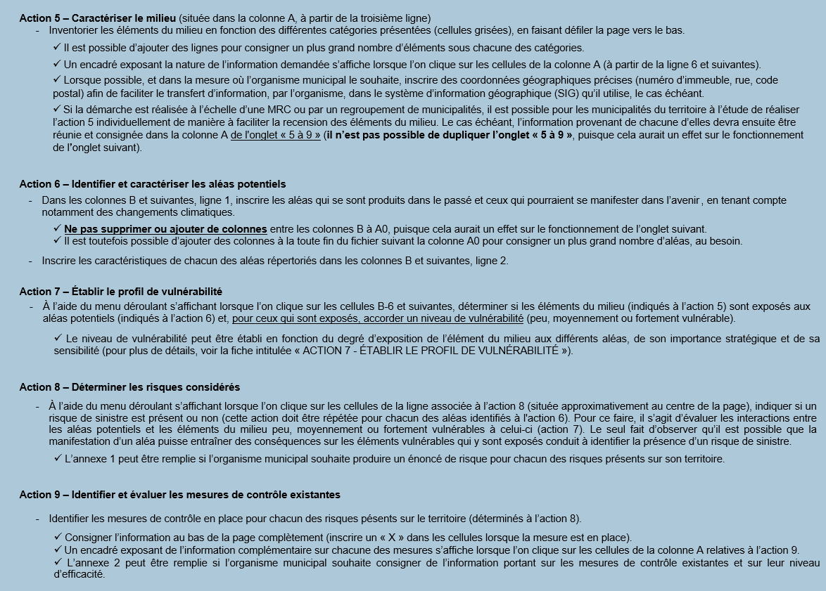
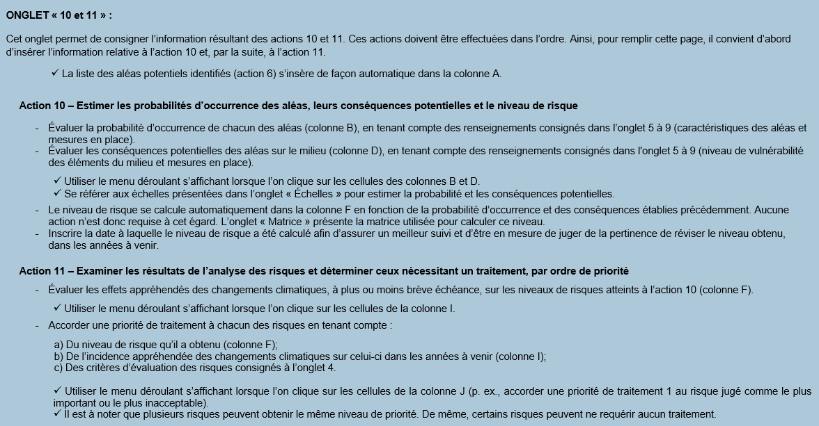
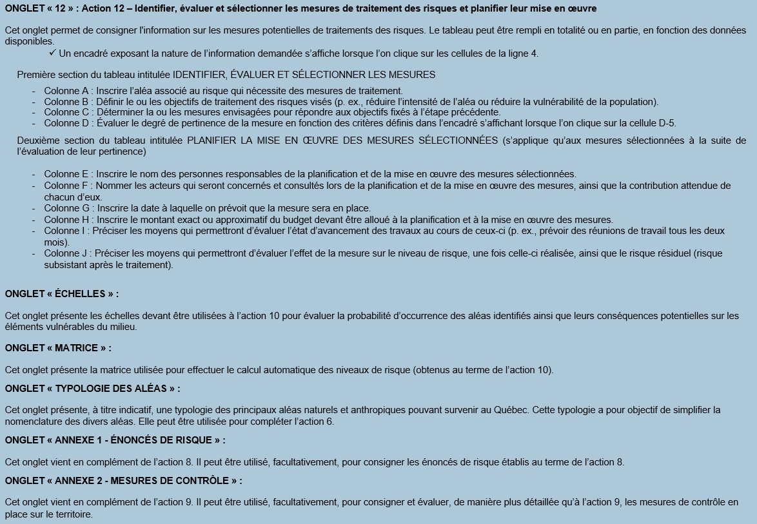

2
ACTION 2 – Contexte
Contexte interne — Faits saillants
1. (premier fait saillant)
2. (deuxième fait saillant)
3. (troisième fait saillant)
4. (quatrième fait saillant)
5. (cinquième fait saillant)
6. (sixième fait saillant)
(Poursuivre la liste au besoin)
Contexte externe — Faits saillants
1. (premier fait saillant)
2. (deuxième fait saillant)
3. (troisième fait saillant)
4. (quatrième fait saillant)
5. (cinquième fait saillant)
6. (sixième fait saillant)
(Poursuivre la liste au besoin)
Contexte associé à la gestion des risques — Faits saillants
1. (premier fait saillant)
2. (deuxième fait saillant)
3. (troisième fait saillant)
4. (quatrième fait saillant)
5. (cinquième fait saillant)
6. (sixième fait saillant)
(Poursuivre la liste au besoin)

4
ACTION 4 – Critères d’évaluation des risques
1. (premier critère)
2. (deuxième critère)
3. (troisième critère)
4. (quatrième critère)
5. (cinquième critère)
6. (sixième critère)
(Poursuivre la liste au besoin)

5 à 9
➔
➔
⬇
ACTION 6 – Identification et caractérisation des aléas | (Indiquer un premier aléa) | (Indiquer un deuxième aléa) | (Indiquer un troisième aléa) | Autre aléa | Autre aléa | Autre aléa | Autre aléa | Autre aléa | Autre aléa | Autre aléa | Autre aléa | Autre aléa | Autre aléa | Autre aléa | Autre aléa | Autre aléa | Autre aléa | Autre aléa | Autre aléa | Autre aléa | Autre aléa | Autre aléa | Autre aléa | Autre aléa | Autre aléa | Autre aléa | Autre aléa | Autre aléa | Autre aléa | Autre aléa | Autre aléa | Autre aléa | Autre aléa | Autre aléa | Autre aléa | Autre aléa | Autre aléa | Autre aléa | Autre aléa | Autre aléa
Principales caractéristiques de l’aléa (p. ex., son intensité maximale, sa probabilité d’occurrence, sa localisation et l’étendue de ses effets, le moment où il est le plus susceptible de survenir, sa durée, sa prévisibilité, etc.)
ACTION 5 – Caractérisation du milieu
Population
⬇ ACTION 7 - Profil de vulnérabilité des éléments exposés ⬇
⬇ ACTION 7 – Profil de vulnérabilité des éléments exposés ⬇
Secteurs à forte concentration de population, à forte présence de jeunes, de personnes âgées ou à mobilité réduite et de minorités linguistiques (dont la langue d’usage ou maternelle est autre que le français et l’anglais), secteurs défavorisés ou d’immeubles à logements multiples

Bâtiments à vocation particulière
Institutionnels et publics (hôpitaux, établissements d’enseignement, CPE, CHSLD, résidences pour personnes âgées, hôtels de ville, casernes d’incendie, postes de police, centres de coordination principaux et substituts, centres d’hébergement temporaire, centres de services aux personnes sinistrées, établissements de détention, etc.)

Biens culturels et patrimoniaux

Autres (établissements de communautés religieuses, centres de soutien pour différentes clientèles, etc.)

Réseaux et infrastructures
Principaux réseaux de transport (routier, ferroviaire, aérien, maritime, etc.)

Infrastructures liées au secteur de l’énergie (électricité, gaz, pétrole, énergie éolienne, etc.)

Télécommunications (tours, bâtiments, etc.)

Réseau d’aqueduc et d’égouts, prises d’eau et ouvrages de captage, ouvrages de retenue des eaux, etc.

Infrastructures de protection contre certains aléas (digues, enrochement, etc.)

Activités socioéconomiques
Principaux employeurs (entreprises, commerces, industries, etc.)

Installations récréotouristiques (campings, camps de vacances, pourvoiries, marinas, stades sportifs, salles de spectacles, arénas, etc.)

Activités agricoles

Activités saisonnières (festivals, chasse, pêche, etc.)

Milieux naturels sensibles et autres composantes environnementales particulières
Lacs et cours d’eau

Forêts et boisés

Milieux humides

Particularités géographiques (topographie, îles, milieux inaccessibles, etc.)

Autres milieux sensibles ou d’intérêt écologique

Éléments intangibles du milieu

➔
⬇
ACTION 8 – Détermination des risques
ACTION 9 – Mesures existantes
Règlements municipaux
Procédures de travail
Aménagement et développement du territoire
Mécanismes de surveillance et de prévision
Ouvrages et infrastructures de protection
Inspection et entretien
Sensibilisation de la population
Mesures incitatives de nature financière
Plan de sécurité civile établi conformément au Règlement sur les procédures d’alerte et les moyens de secours minimaux
Plan de sécurité civile couvrant plus d’aspects de la préparation générale aux sinistres que ceux rendus obligatoires par le Règlement sur les procédures d’alerte et les moyens de secours minimaux
Préparation adaptée au risque (les mesures résultant de cette préparation peuvent être consignées dans le plan de sécurité civile ou faire l’objet d’un plan particulier complémentaire ou annexé au plan de sécurité civile)
Autre
Autre
Autre
Autre
Autre
Autre
Autre

Annexe 1 - Énoncés de risque
Annexe 1 – Énoncés de risque (facultatif)
(en complément de l’action 8)
1. (définir le premier énoncé de risque)
2. (définir le deuxième énoncé de risque)
3. (définir le troisième énoncé de risque)
4.
5.
6.
7.
8.
9.
10.
11.
12.
13.
14.
15.
(Poursuivre la liste au besoin)

